브랜드
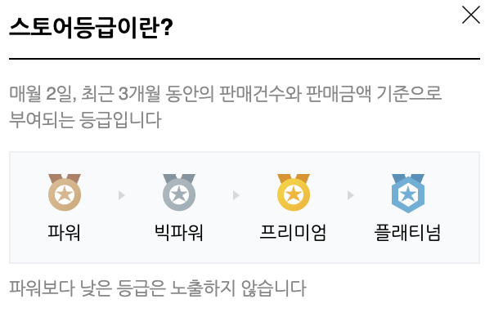
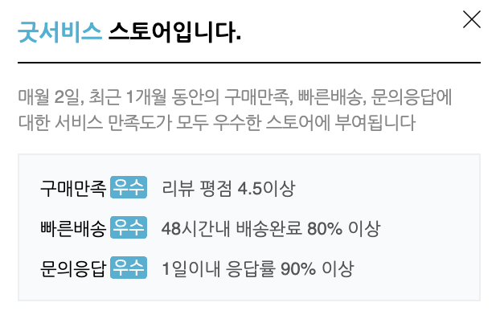
 | 브랜드 명 | 스토어 등급 | 서비스 | 관심고객수 | 제품명 | 제품 특징 | 원가 | 소비자가 | 할인율 | 평점 | 리뷰수 | 스마트스토어 URL | 자사몰 URL
0 | 닥솔 | - | 굿서비스 | 2,345 | 닥솔 기능성 족저근막 평발 요족 아치 군대 안전화 오다리 교정 운동화 깔창 인솔 6종 | 평발~요족 6단계 선택 가능 | ₩109,000 | ₩59,000 | 46% | 5.0 | 742 | https://smartstore.naver.com/docsole/products/7381702448 | https://www.docsole.co.kr/product/info.php
1 | 닥터풋헬스 | 빅파워 | 굿서비스 | 5,274 | 닥터풋헬스 기능성 평발 족저근막염 아치 바른자세 교정 신발 운동화 군대 군인 깔창 | 교정 단계별 제품 선택 가능, 1단계-2개 / 2단계-3개, 3단계-3개 | ₩210,000 | ₩35,000 | 83% | 4.9 | 6,376 | https://smartstore.naver.com/foothealth/products/4868868795 | -
2 | 블랙야크
3 | 엑스솔 | 빅파워 | 굿서비스 | 22,598 | 엑스솔 에어플로우 신발 깔창 베스트 셀러 기획전 | 선택지 2개 - 에어 슬림 / 에어플로우 * 7일무료체험 | ₩60,000 | ₩34,900 | 42% | 4.7 | 12,609 | https://smartstore.naver.com/codice/products/5637133817 | -
4 | 레드닥터 | 빅파워 | 굿서비스 | 20,497 | 레드닥터 아치패드 기능성 깔창 아치 평발 요족 족저근막염 자세 교정 오솔라이트 자동 발 마사지 깔창 | 6단계 아치 맞춤 높이조절 시스템 | ₩75,000 | ₩52,000 | 31% | 4.7 | 9,030 | https://smartstore.naver.com/reddr/products/4140846677 | -
5 | 원스텝 (풋메디칼) | 빅파워 | 구매만족: 우수 빠른배송: 우수 | 14,015 | 평발 아치 기능성 교정구 깔창 풋메디칼 자세 교정 족저근막염 신발 군대 요족 인솔 | 선택지 2개 - 원스텝: 경도 5 / 사이언스: 경도 3.5 | ₩24,900 | ₩12,450 | 50% | 4.6 | 8,266 | https://smartstore.naver.com/footmedical/products/4102009312 | -
6 | 포렉스 | 빅파워 | 굿서비스 | 16,704 | 하이볼륨/기능성 족저근막염 인솔 평발 아치 교정 운동화 메모리폼 라텍스쿠션 키높이신발깔창 | 족저근막 보호, 아치 서포트, 흔들림 방지, 충격흡수, 통기성/향균성, 사이즈 맞춤 재단선 | ₩30,000 | ₩16,800 | 44% | 4.7 | 5,290 | https://smartstore.naver.com/hhfactory/products/448669389 | -
7 | K2
8 | 시다스 | 빅파워 | 굿서비스 | 19,668 | [시다스] 3FEET 쓰리핏 인솔 (택1) | 3단계 선택 가능(low, mid, high) | ₩80,000 | ₩60,000 | 25% | 4.8 | 520 | https://smartstore.naver.com/walterwalker/products/6290970159 | https://www.walterwalker.kr/
9 | 워킹마스터 | 빅파워 | 굿서비스 | 8,797 | 워킹마스터 기능성깔창 군대 깔창 군화 군인 키높이 인솔 큰신발 실리콘 두족구매시27900 | 발바닥 통증 감소, 허리 및 무릎통증 감소, 발바닥 통증 완화 | ₩39,000 | ₩17,900 | 54% | 4.7 | 690 | https://smartstore.naver.com/nineto6/products/3989586411 | https://wmclub.co.kr/
 | 기성일의 건강신발 | 파워 | 굿서비스 | 5,076 | 기성일 기능성깔창 군대 깔창 군화 군인 키높이 인솔 큰신발 실리콘 두족구매시 27,900 |  | ₩39,000 | ₩17,900 | 54% | 4.7 | 13,923 | https://smartstore.naver.com/geessi419/products/430098833 | -
10 | 드림하트 | 빅파워 | 구매만족: 우수 빠른배송: 우수 | 6,188 | 더블형 남자 라텍스 기능성 깔창 운동화 군대 군화 쿠션 평발 등산화 안전화 신발 인솔 | 100% 천연 라텍스, 아치서포터: 하중 분산 | ₩25,000 | ₩25,000 | 0% | 4.6 | 1,179 | https://smartstore.naver.com/dream_heart/products/3394354918 | -
11 | 무발 | - | 굿서비스 | 6,124 | 무발 기능성깔창 일반형 - 평발 요족 아치 지압 인솔 깔창 | 11자 보행 유도, 아치 지지대, 발바닥 혈자리 마사지, 원적외선과 음이온 방출, 자석 내장 - 몸의 순환, 고급 사슴 가죽 | ₩150,000 | ₩149,000 | 1% | 4.6 | 1,717 | https://smartstore.naver.com/mubal2/products/4836229435 | -
 |  |  |  |  |  |  | ₩76,536 | ₩43,632 |  | 4.7 | 5,486

